员工差旅明细
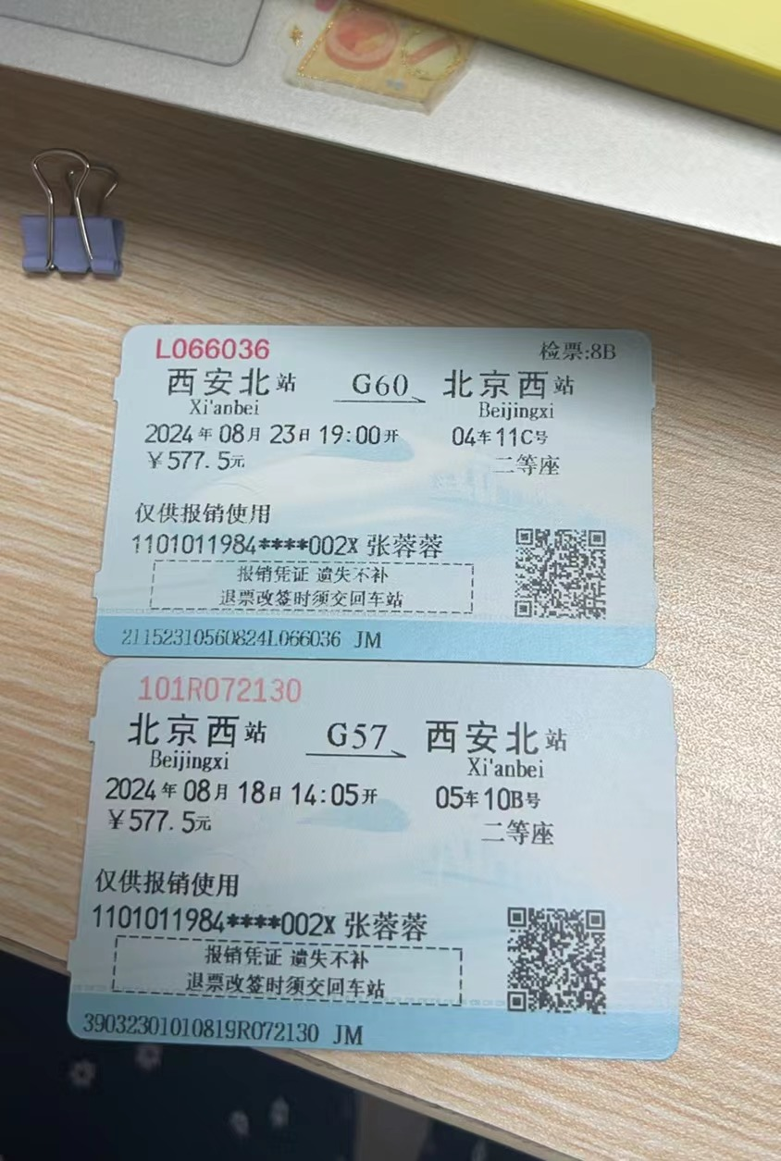
【员工上会补助统计单】

 |  | 姓名: |  | 张蓉蓉 |  | 职位:
 |  | 发生地: |  | 北京 |  | 部门: |  | 12部
 |  | 发生日期: |  | 8月18-23日 |  | 报销日期: |  | 8月29
 |  |  |  |  |  | 团号: |  | HMVB-240801-AMK885

 |  | 出差城市 | 出差起止日期 |  | 每天金额 | 天数 | 合计 |  | 备注
 | 1 | 北京 | 2024-08-18 |  | 200.00 | 1.00 | 200.00
 | 2 | 北京 | 8月19-23日 |  | 100.00 | 5.00 | 500.00
 | 合计 |  |  |  |  | 1.00 | 700.00
 | 报销人: |  |  | 总监： | 合规: |  |  | 财务：

